Draft interface
*** Banner
 |  |  |  |  |  |  |  |  |  |  |  |  |  |  |  |  | Target : ให้ User Upload ไฟล์ เก็บไว้ใน Server
UPLOAD
📁 Master Input |  |  |  |  |  |  |  |  |  |  |  |  |  |  |  |  | ⬜ นำไฟล์ csv บันทึกลง server เก็บในรูปแบบไฟล์
 | 📁 | 1.) Item Detail |  |  |  |  |  |  |  |  |  |  |  |  |  |  |  | ➔ | เก็บแยก Folder ตาม Menu
 | 📁 | 2.) BOM | Item detail Master |  |  |  |  |  |  |  |  |  |  |  |  |  |  | ➔ | ต้องตั้งชื่อตาม Fical year_Period (YYYY_XH)
 | 📁 | 3.) Indirect allocation rate | 📄 | 2025_1H.CSV |  |  |  |  |  |  |  |  |  |  |  | Download
 | 📁 | 4.) Indirect allocation master | 📄 | 2025_2H.CSV |  |  |  |  |  |  |  |  |  |  |  | Download
 | 📁 | 5.) Allocation basic master
 | 📁 | 6.) Allocation rate
 |  | …
🖥 Calculation
 | 📁 | 1.) Simulate calculation.
 | 📁 | 2.) Confirm Calculation

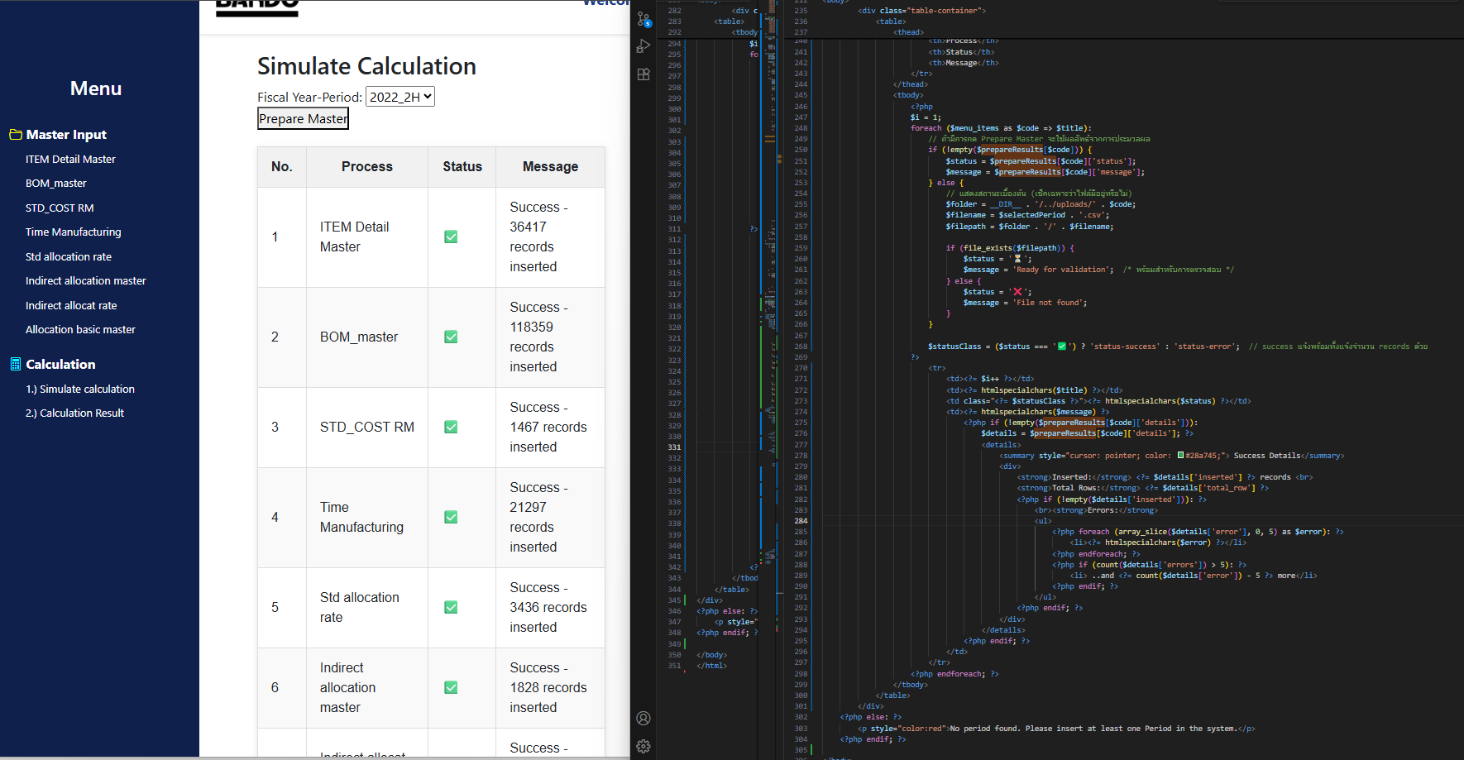

*** Banner

Prepare Master.
📁 Master Input |  |  | Simulate calculation |  |  |  |  |  | ***1. Pattern ต้องมีอยู่แล้ว
 | 📁 | 1.) Item Detail |  |  |  |  |  |  |  | 2.เลือก Year -> Prepare Master ข้อมูลจะ insert temp table check เช็คแต่ละProcess item status จะขึ้นที่ละอัน |  |  |  |  |  |  | Target : ให้ User ตรวจสอบไฟล์ upload
 | 📁 | 2.) BOM | Fiscal Year-Period |  |  |  | 2025_1H |  | 🔽
 | 📁 | 3.) Indirect allocation rate
 | 📁 | 4.) Indirect allocation master
 | 📁 | 5.) Allocation basic master | 🔵 Preprate temp table |  |  |  |  |  |  |  |  |  |  |  |  |  | ⬜ นำไฟล์ csv insert ไปยัง temp table ตามลำดับ
 | 📁 | 6.) Allocation rate |  | No | Process |  |  |  |  |  | Status |  |  | Message text |  |  |  | ➔ | ค้นหาไฟล์จาก Fical year_Period (YYYY_XH) ที่ user เลือก
 |  | … |  | 1.) | Item Detail |  |  |  |  |  | ✅ |  |  |  |  |  |  | ➔ | ล้าง table temp (truncate table)
🖥 Calculation |  |  |  | 2.) | BOM |  |  |  |  |  | ✅ |  |  |  |  |  |  | ➔ | Bulk insert ลง temp table
 | 📁 | 1.) Simulate calculation. |  | 3.) | Indirect allocation rate |  |  |  |  |  | ❎ |  |  | Error : Invalid column |  |  |  | ➔ | แสดงผลการ insert
 | 📁 | 2.) Calculation result |  | 4.) | Indirect allocation master |  |  |  |  |  | ✅
 |  |  |  | 5.) | Allocation basic maste |  |  |  |  |  | ✅
 |  |  |  | 6.) | Allocation rate |  |  |  |  |  | ✅
 |  |  |  |  | …
 |  |  |  |  |  | มี store procedure
 |  |  |  |  |  |  | ได้ |  |  |  | 3. หากเช็คขั้นตอน2 เสร็จแล้วจะ ขึ้นตาราง select item calให้ทำงาน
Select (All)
Select (New)
 |  |  | 🔵 | Select Item Calculation |  |  |  |  |  |  |  |  |  |  |  |  | Target : ให้ User เลือก item ที่จะคำนวน
 |  |  |  | Cal | item code |  |  | item name |  |  |  |  | Status |  | 🔼 |  | ⬜ นำข้อมูลที่ Confirm มาแสดง และ ตรวจสอบ item ใหม่ ใน Item detail temp
 |  |  |  | ⬜ | 2100002052 |  |  | V-BELT W800 SB107 |  |  |  |  | Confirmed |  |  |  |  | * ข้อมูลที่ Confirm คือ table "STDC_Calculate_standard_cost"
 |  |  |  | ⬜ | 2100002053 |  |  | V-BELT W800 SB108 |  |  |  |  | Confirmed |  |  |  |  | * หาก user เลือกรายการที่ confirmed แล้ว ให้เตือน ก่อน start calculation
 |  |  |  | ⬜ | 2100002054 |  |  | V-BELT W800 SB109 |  |  |  |  | Confirmed
 |  |  |  | ✅ | 2100002055 |  |  | V-BELT W800 SB110 |  |  |  |  | Confirmed
 |  |  |  | ⬜ | 2100002056 |  |  | V-BELT W800 SB111 |  |  |  |  | Confirmed
 |  |  |  | ⬜ | 2100002057 |  |  | V-BELT W800 SB112 |  |  |  |  | Confirmed
 |  |  |  | ⬜ | 2100002058 |  |  | V-BELT W800 SB113 |  |  |  |  | Confirmed
 |  |  |  | ✅ | 2100002059 |  |  | V-BELT W800 SB114 |  |  |  |  | New
 |  |  |  | ✅ | 2100002060 |  |  | V-BELT W800 SB115 |  |  |  |  | New
 |  |  |  | ✅ | 2100002061 |  |  | V-BELT W800 SB116 |  |  |  |  | New |  | 🔽
Start Calculation
 |  |  |  |  |  |  |  |  |  | มี store procedure |  |  |  |  |  |  | Target : เริ่มคำนวน เก็บผลการคำนวนไว้ที่ตาราง temp
 |  |  |  |  |  |  |  |  |  |  |  | ได้ |  |  |  |  | ⬜ Prepare temp table ต้อง OK หมดแล้วถึงจะกดได้
 |  |  | 🔵 | Run Simulation Please wait ……… |  |  |  |  |  |  |  |  |  |  |  |  | ⬜ นำรายการที่เลือกไป insert ลง temp table เพื่อคำนวน 'STDC_TempCalItem'
 |  |  |  |  |  |  |  |  |  |  |  |  |  |  |  |  | ⬜ สร้าง Store procedure นำรายการ ใน 'STDC_TempCalItem' ไป คำนวน
 |  |  |  | Result : Time process : 3.40 Min. |  |  |  |  |  |  |  |  |  |  |  |  |  | ➔ | ผลการคำนวนเก็บไว้ที่ STDC_Calculation_Results_temp
 |  |  |  | Success : ✅ 30445 , ❎ Error : 0 check result as below
 |  |  |  | 📄 | 2025_2H_31.07.2025.8:16.50 AM Log.txt |  |  |  |  |  |  |  |  |  | Download |  | ⬜ เมื่อ run เสร็จจะได้ ไฟล์ Log & Result การคำนวน ทำให้ user สามารถ download ไปตรวจสอบ หลังจากนั้น ให้ user กลับมา confirm ใน WEB
 |  |  |  | 📄 | 2025_2H calculation.csv |  |  |  |  |  |  |  |  |  | Download |  |  | ➔ | ผลการคำนวนเก็บไว้ที่ STDC_Calculation_Results_temp
 |  |  |  |  |  |  |  |  |  |  |  |  |  |  |  |  |  | ➔ | Log อยู่ที่ STDC_Calculation_log ( Clear ทุกครั้ง ที่ Start cal.)
 |  |  | 🚩 | Set Confirm calculation
Start Confirm calculation
 |  |  |  |  |  |  |  |  |  |  |  |  |  |  |  |  | ⬜ สร้าง Store procedure ผลการคำนวนเก็บไว้ที่ STDC_Calculation_Results_temp ไป insert / update ใน STDC_Calculation_Results
 |  |  |  |  |  |  |  |  |  |  |  |  |  |  |  |  |  | ➔ | สร้าง CalID - Running number
 |  |  |  |  |  |  |  |  |  |  |  |  |  |  |  |  |  | ➔ | สร้าง Folder ตั้งชื่อตาม CalID
 |  |  |  |  |  |  |  |  |  |  |  |  |  |  |  |  |  | ➔ | Back up 📁 Master Input ที่ใช้ ทั้งหมด ไว้ใน Folder CalID ที confirm
 |  |  |  |  |  |  |  |  |  |  |  |  |  |  |  |  |  | ➔ | สร้าง Store procedure นำ Result ที่ Confirm เก็บใน Table confirm "STDC_Calculate_standard_cost" ให้เพิ่ม Column อ้างอิง calID ด้วย

*** Banner

📁 Master Input
 | 📁 | 1.) Item Detail | Calculation result |  |  |  |  |  | Last Calculate |  |  |  |  |  |  | Files
 | 📁 | 2.) BOM | 📄 | 2025_1H |  |  |  |  | 31.07.2025 8:14 AM |  |  |  |  |  |  | Download | ⬜ นำ FY Code ใน Calculation result ตัดซ้ำแล้วนำมาแสดง
 | 📁 | 3.) Indirect allocation rate | 📄 | 2025_2H |  |  |  |  | 31.07.2025 8:14 AM |  |  |  |  |  |  | Download | ⬜ เมื่อกดปุ่ม Download นำ ข้อมูลใน table "STDC_Calculate_standard_cost" ใสสร้าง CSV แล้ว Download ให้ User
 | 📁 | 4.) Indirect allocation master
 | 📁 | 5.) Allocation basic master
 | 📁 | 6.) Allocation rate

🖥 Calculation
 | 📁 | 1.) Simulate calculation.
 | 📁 | 2.) Calculation result

